Hoja1
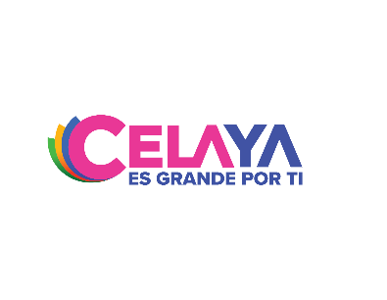 INSTITUTO MUNICIPAL DE LA JUVENTUD DE CELAYA DESTINO DEL FORTAMUN CUATO TRIMESTRE DEL 2022

DESTINO DE LAS APORTACIONES | MONTO PAGADO
NO APLICA | NO APLICA

GRAN TOTAL | -

